Painel
PAINEL - INSPEÇÃO TRANSPORTADORES - Teste

Medições por Ponto (2019 e 2020) - Espessura em mm
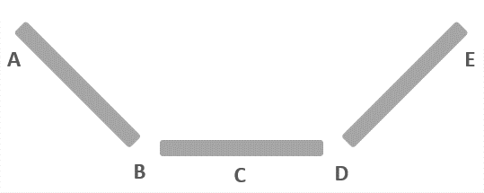
 | Projeção de Desgate por Ponto
 | Ponto | Medido | Medido | Projeção | Projeção
 |  | 2019 (mm) | 2020 (mm) | 2021 (mm) | 2022 (mm)
 | A | 12.2 | 11.9 | 11.6 | 11.3
 | B | 12.1 | 11.5 | 10.9 | 10.4
 | C | 12.2 | 11.5 | 10.8 | 10.2
 | D | 12.2 | 11.4 | 10.7 | 10.0
 | E | 12.3 | 11.7 | 11.1 | 10.6

 | 2019 | 2020
A | 12.2 | 11.9
B | 12.1 | 11.5
C | 12.2 | 11.5
D | 12.2 | 11.4
E | 12.3 | 11.7
 | Análise de Desgaste por Ponto
 | Ponto | Var (%) | Var Média (%) | Farol
 | A | -2.5% | -3.2% | -22%
 | B | -5.0% | -6.2% | -20%
 | C | -5.7% | -5.7% | 0%
 | D | -6.6% | -7.1% | -8%
 | E | -4.9% | -3.2% | 53%

*Var (%): variação entre a medida de 2020 e a medida de 2019 (por ponto) do TC selecionado.
*Var Média (%): variação média entre as medidas de 2020 e 2019 (por ponto), considerando todos os TC's.
*Pontos sem medida: devido a troca do TC após medição de 2019 ou dificuldade de acesso ao TC.
 | -100% | Farol Verde: Var (%) abaixo da Var Média (%)
 | 20% | Farol Amarelo: Var (%) acima da Var Média (%) em até 50%
 | 70% | Farol Vermelho: Var (%) acima de 50% da Var Média (%)

